Booth Jun
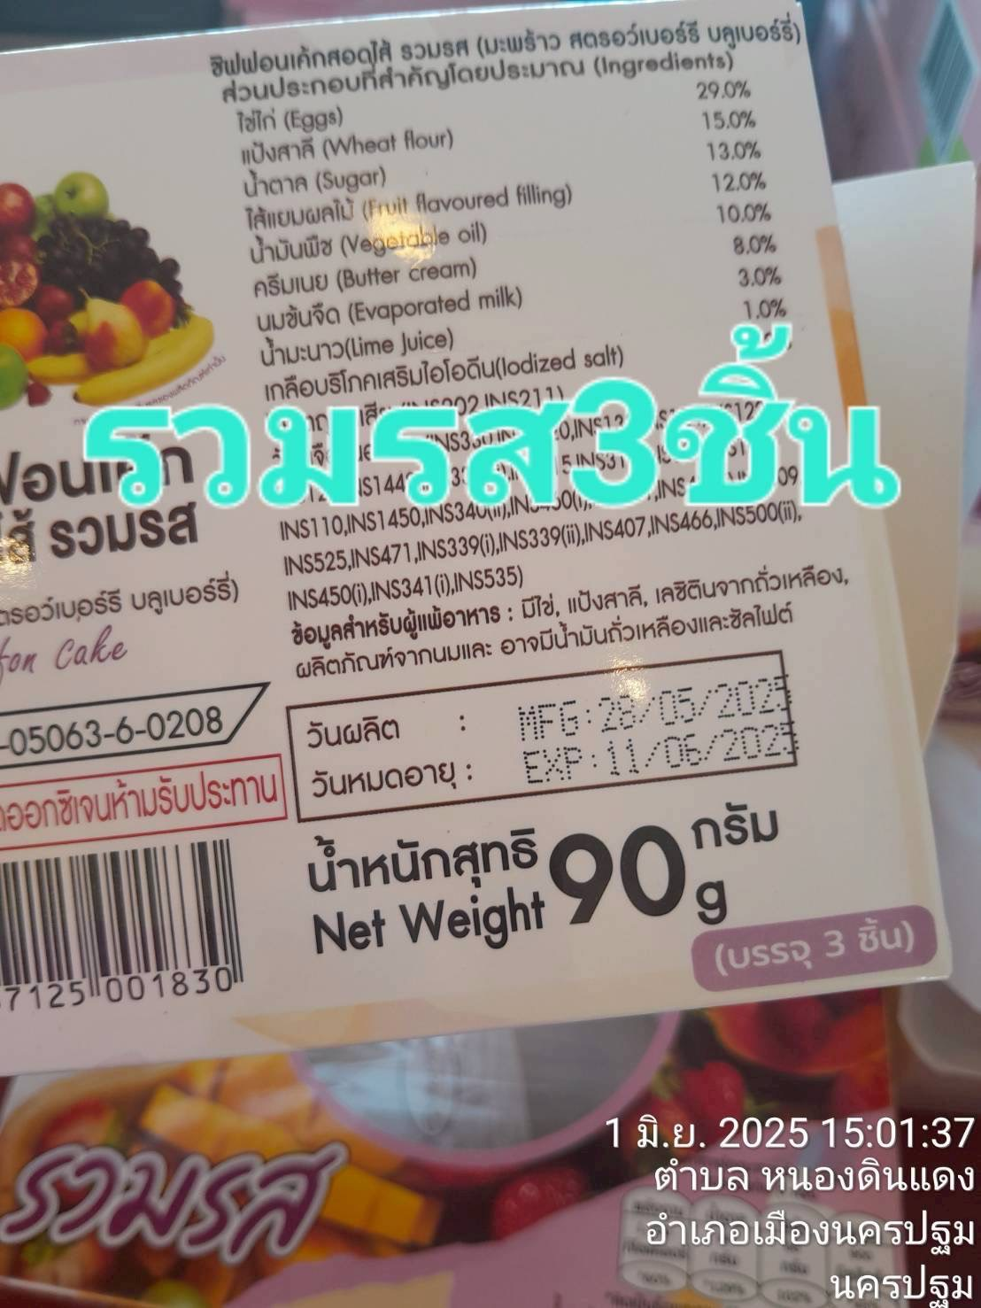
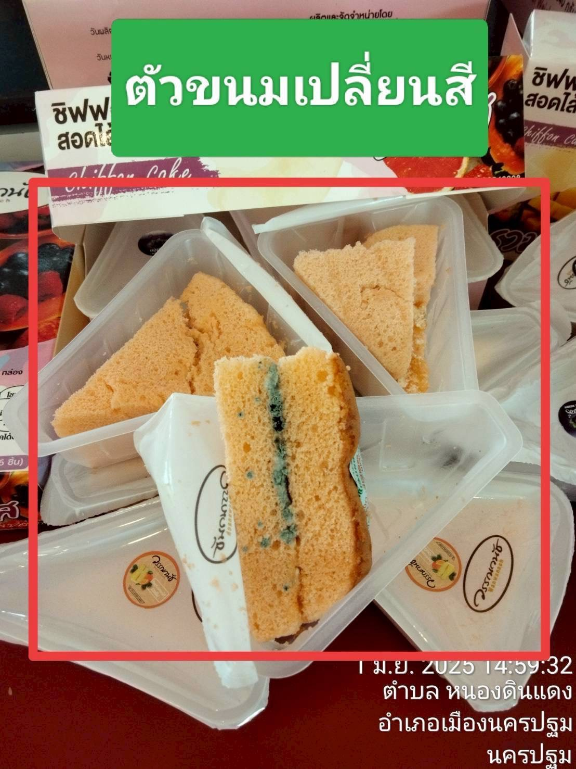
รายงานแจ้งปัญหา Booth ประจำปี 2568 |  |  |  |  |  |  |  |  | Total | 1,360.00 | ฿
NO. | ปัญหา ขนม | วัน/เดือน/ปี ที่แจ้ง | สาขา | ชื่อสินค้า | จำนวนสินค้า ที่พบปัญา (กล่อง) | สาเหตุที่พบปัญหา | วันที่ผลิต | วันหมดอายุ | ราคา | คิดเป็นจำนวนเงิน | สถานะการแจ้งปัญหา QA/QC | การแก้ปัญหา QA/QC | หมายเหตุ | รูปภาพประกอบ
1 |  | 244136 | ลำพยา 2 | สอดไส้รวมรส 3 ชิ้น | 4 | ขึ้นรา | 244132 | 244146 | 50 | 200.00
2 |  | 244136 | ลำพยา 2 | สอดไส้รวมรส 6 ชิ้น | 1 | ขึ้นรา | 244134 | 244148 | 100 | 100.00
3 |  | 244136 | ชัยพฤกษ์ | สอดไส้รวมรส 3 ชิ้น | 1 | ขึ้นรา | 244131 | 244145 | 50 | 50.00
4 |  | 244137 | ธรรมศาลา | เอแคลร์นมสด | 1 | มีเศษดำๆอยู่ในกล่อง ลักษณะเหมือนเม็ดแมงลัก | 244134 | 244143 | 50 | 50.00 |  |  |  | 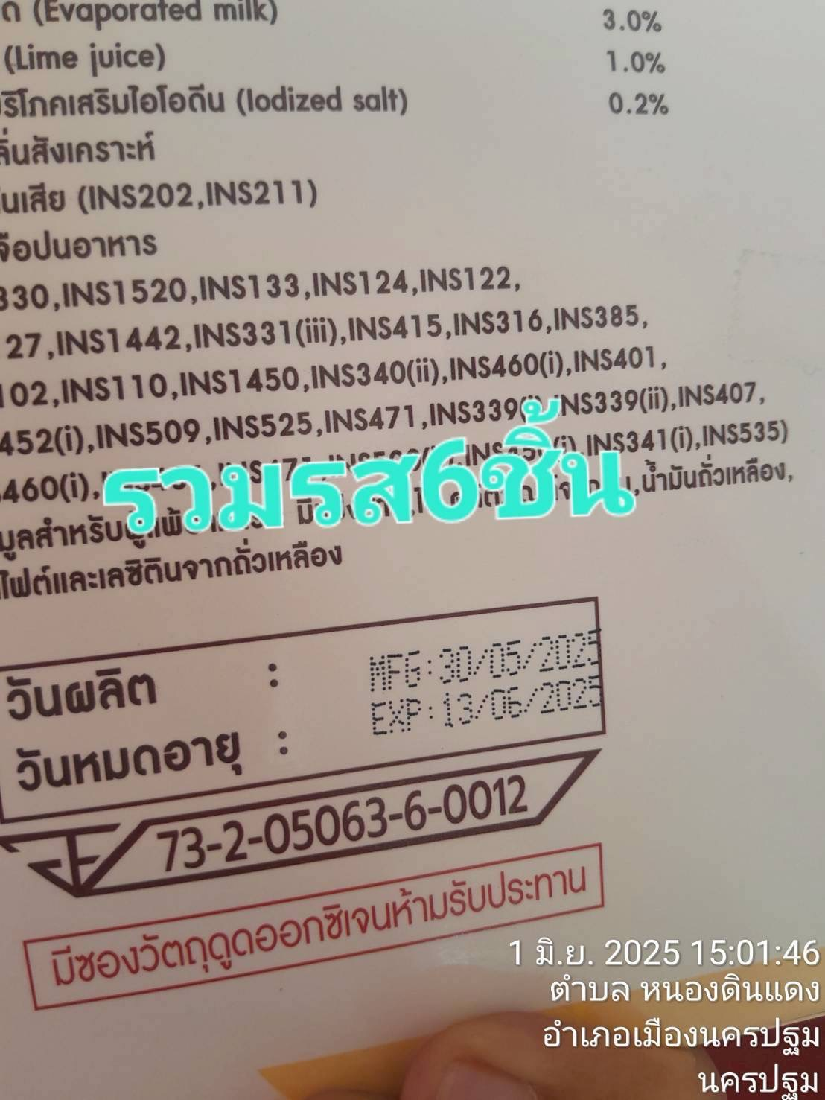 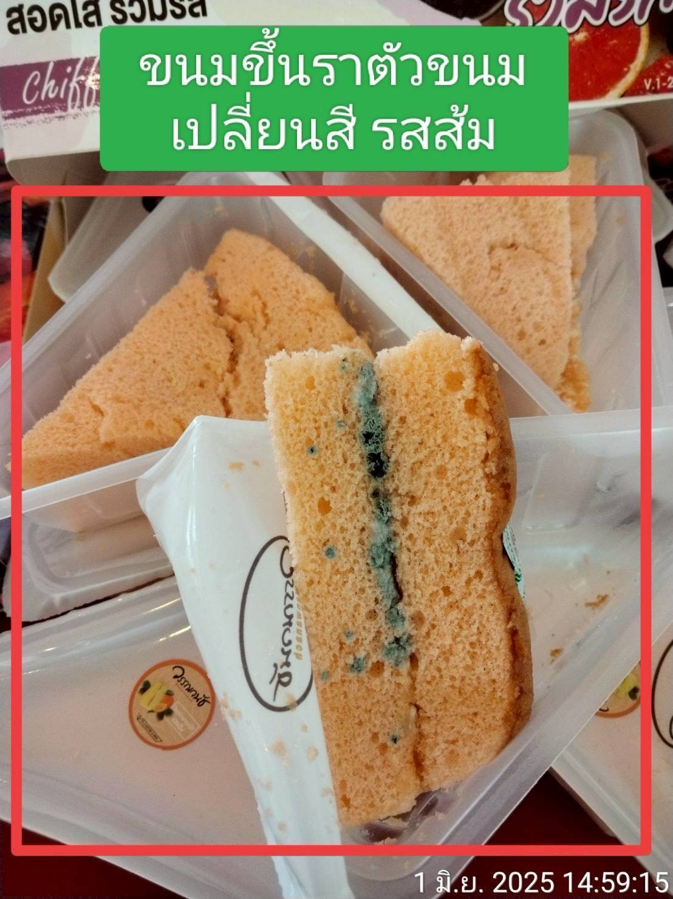 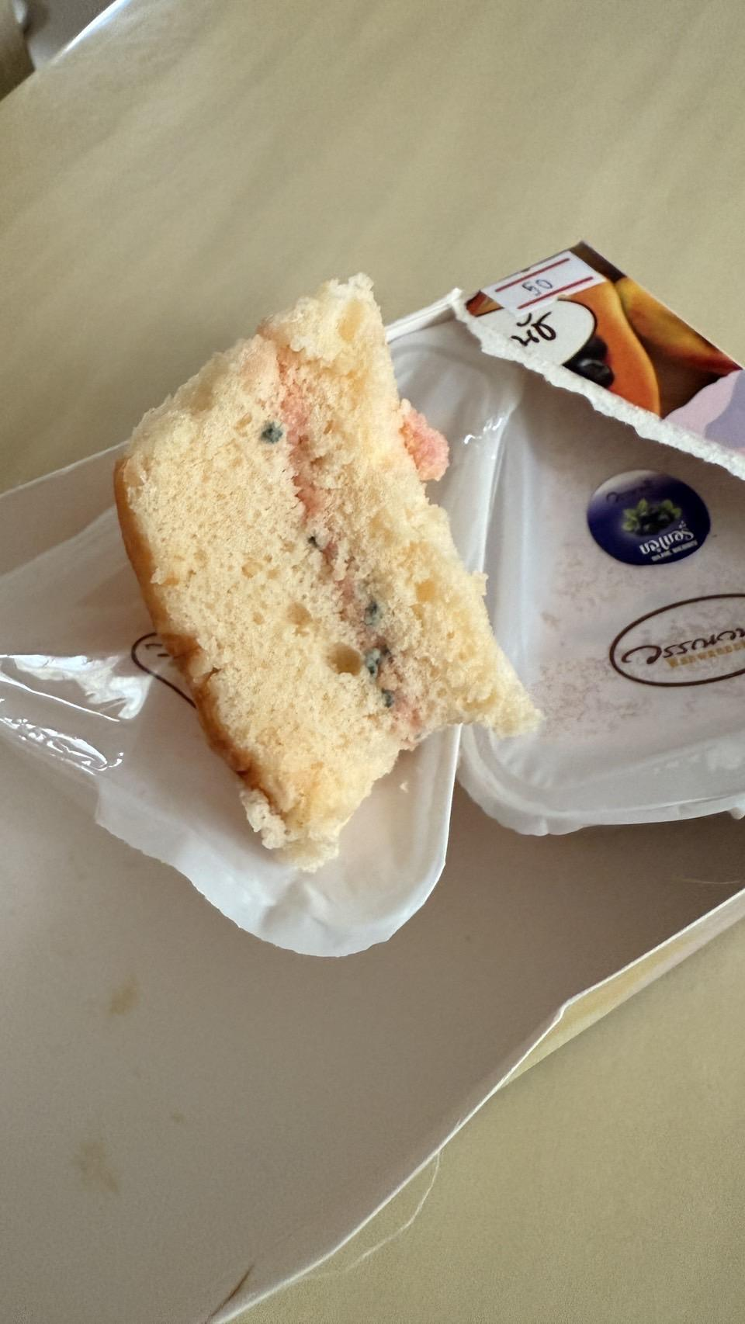 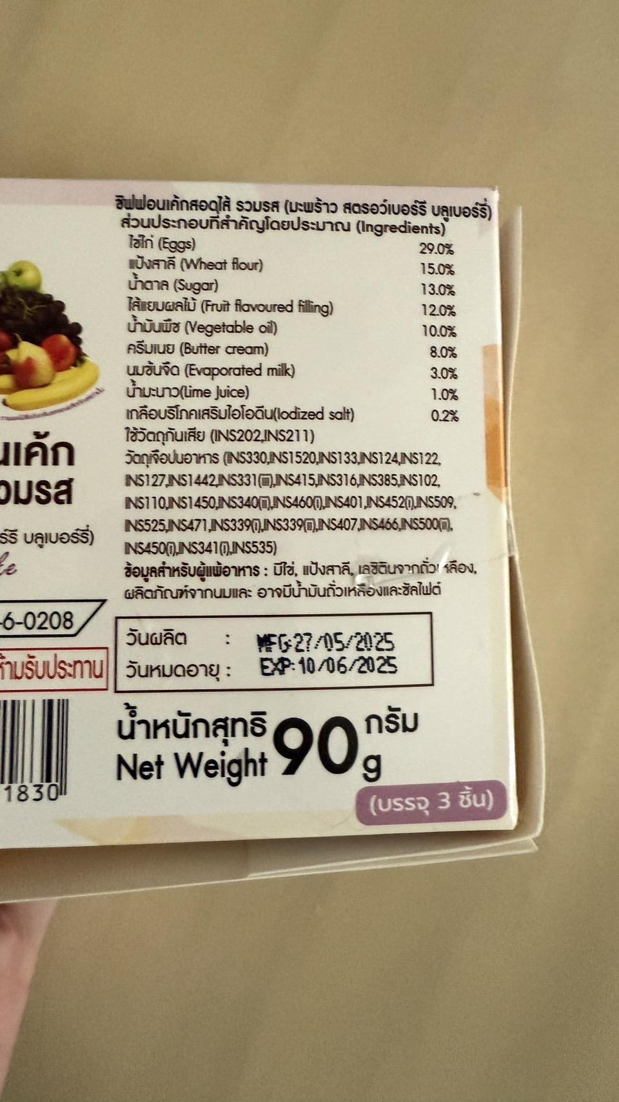 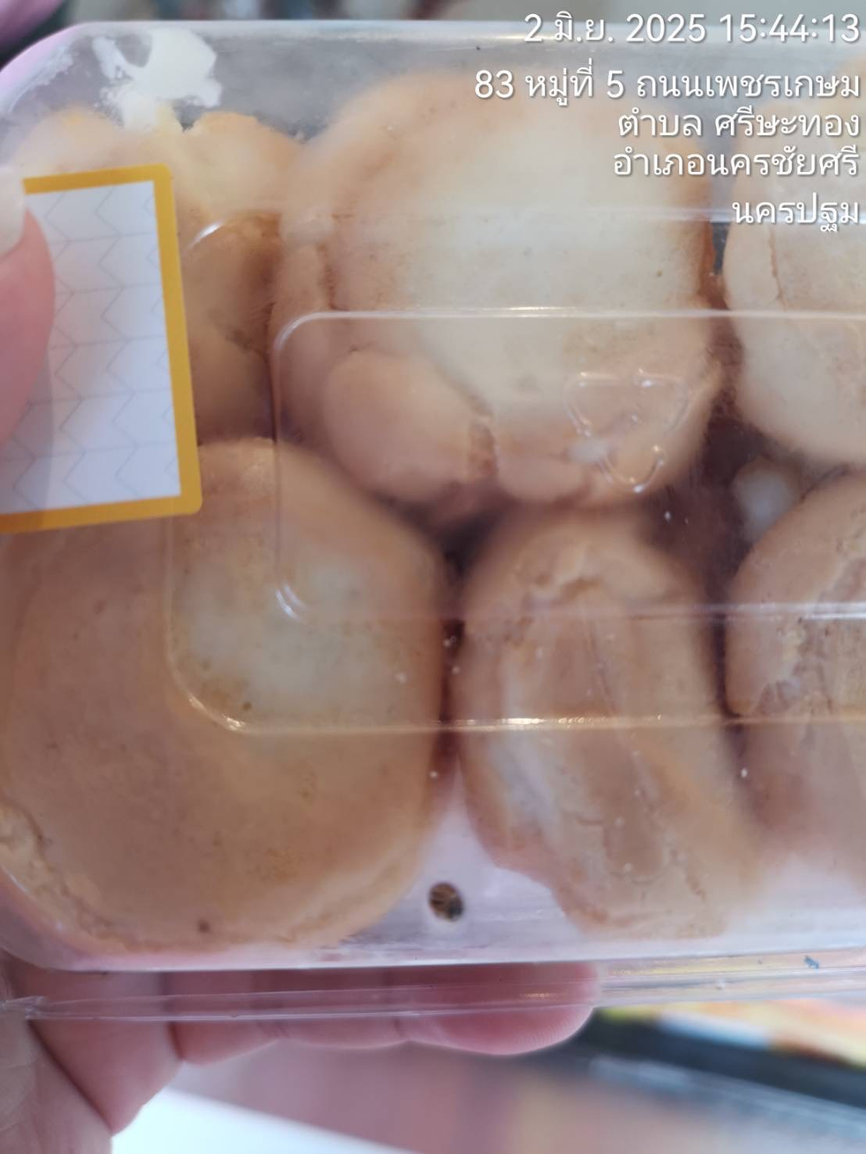 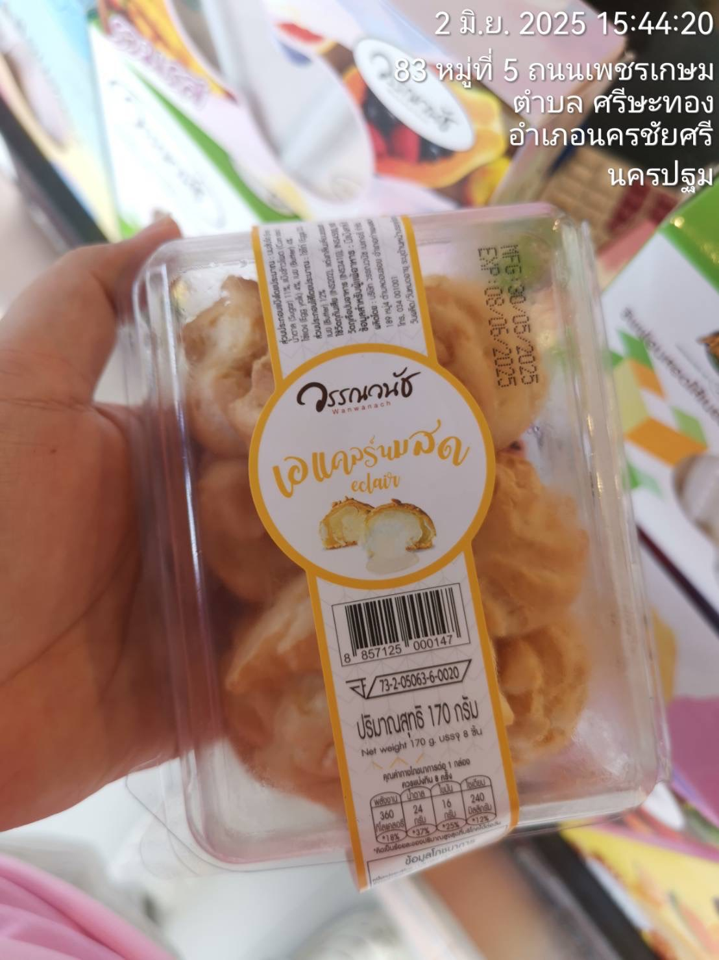
5 |  | 244137 | ธรรมศาลา | ชิฟฟ่อนสอดไส้ฝอยทองแยมส้ม | 1 | บวมและขึ้นราและบางชิ้นมีสีดำข้างๆ เป็นลักษณะน้ำแหยะๆ | 244123 | 244137 | 100 | 100.00 |  |  |  | 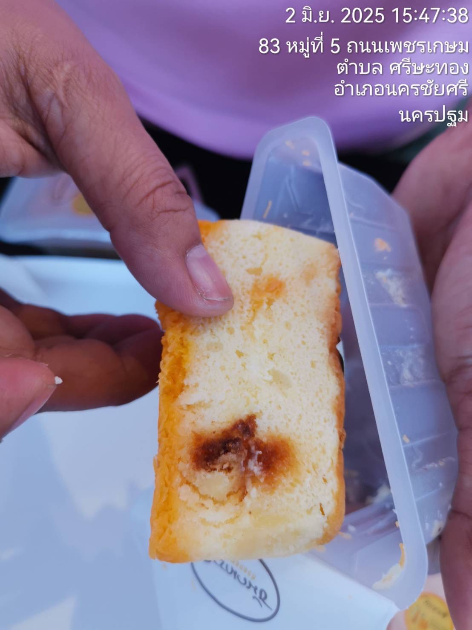 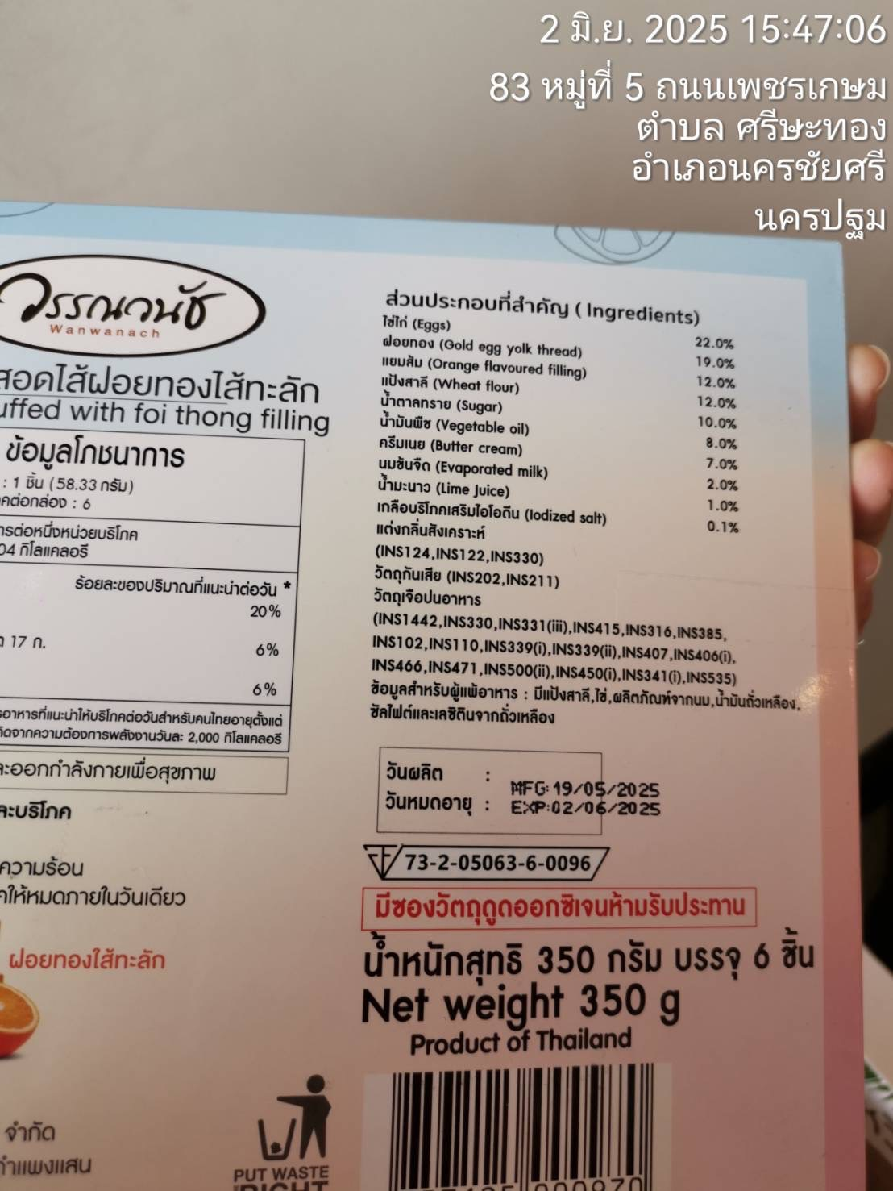 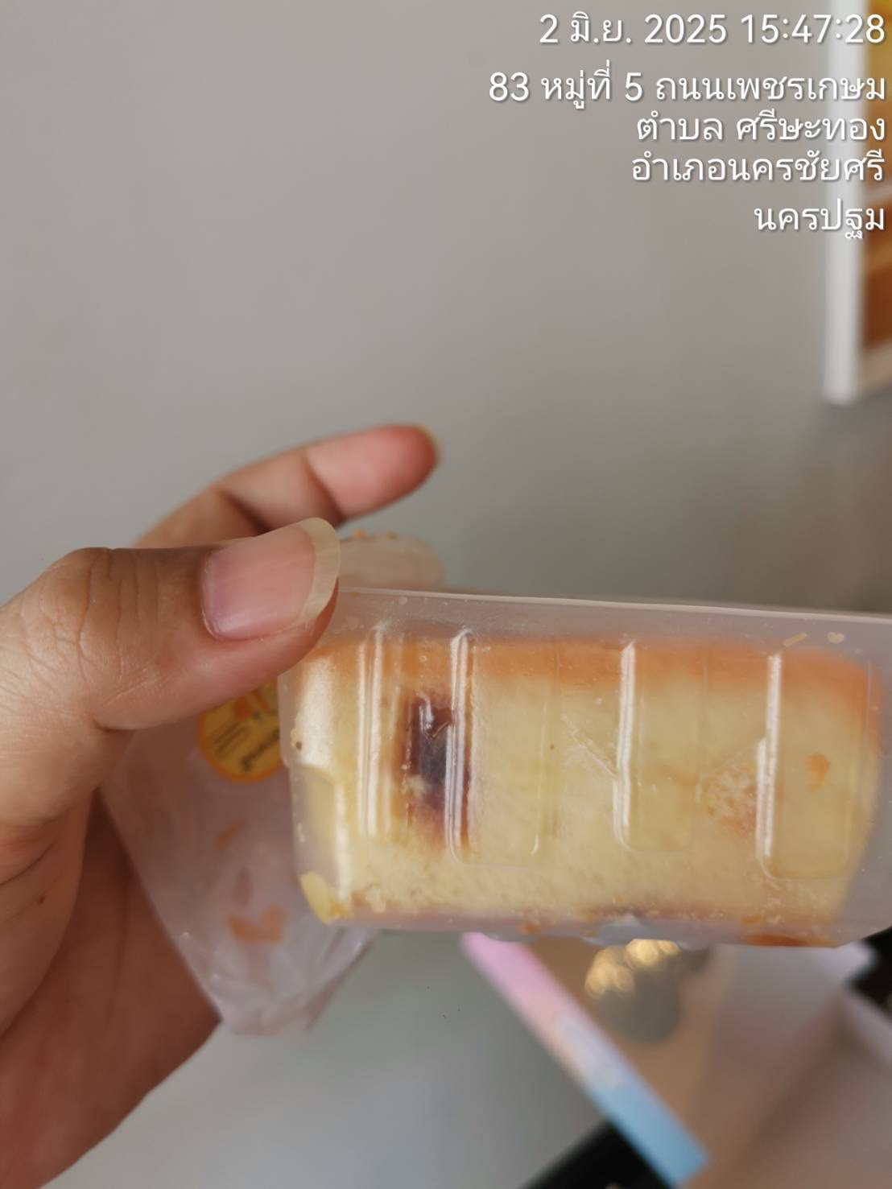
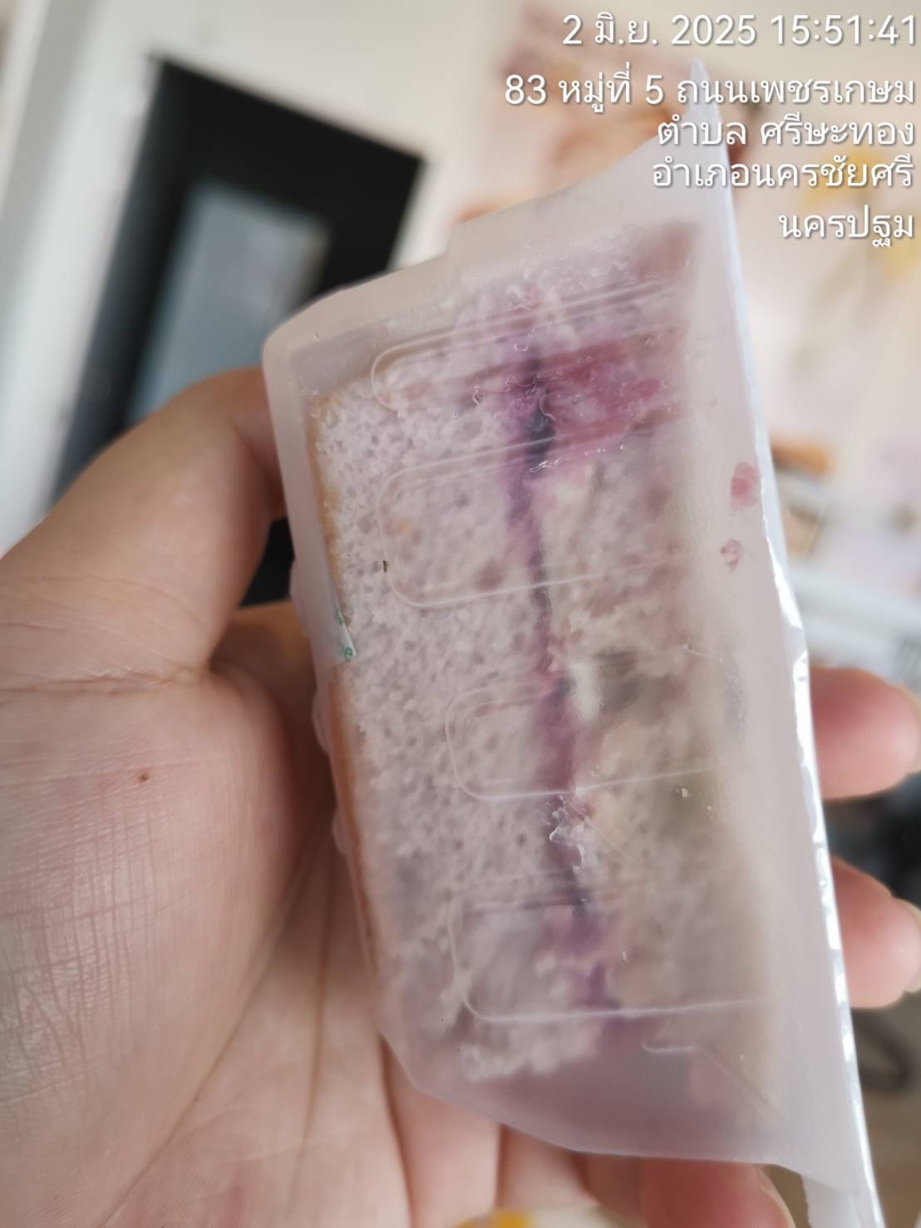
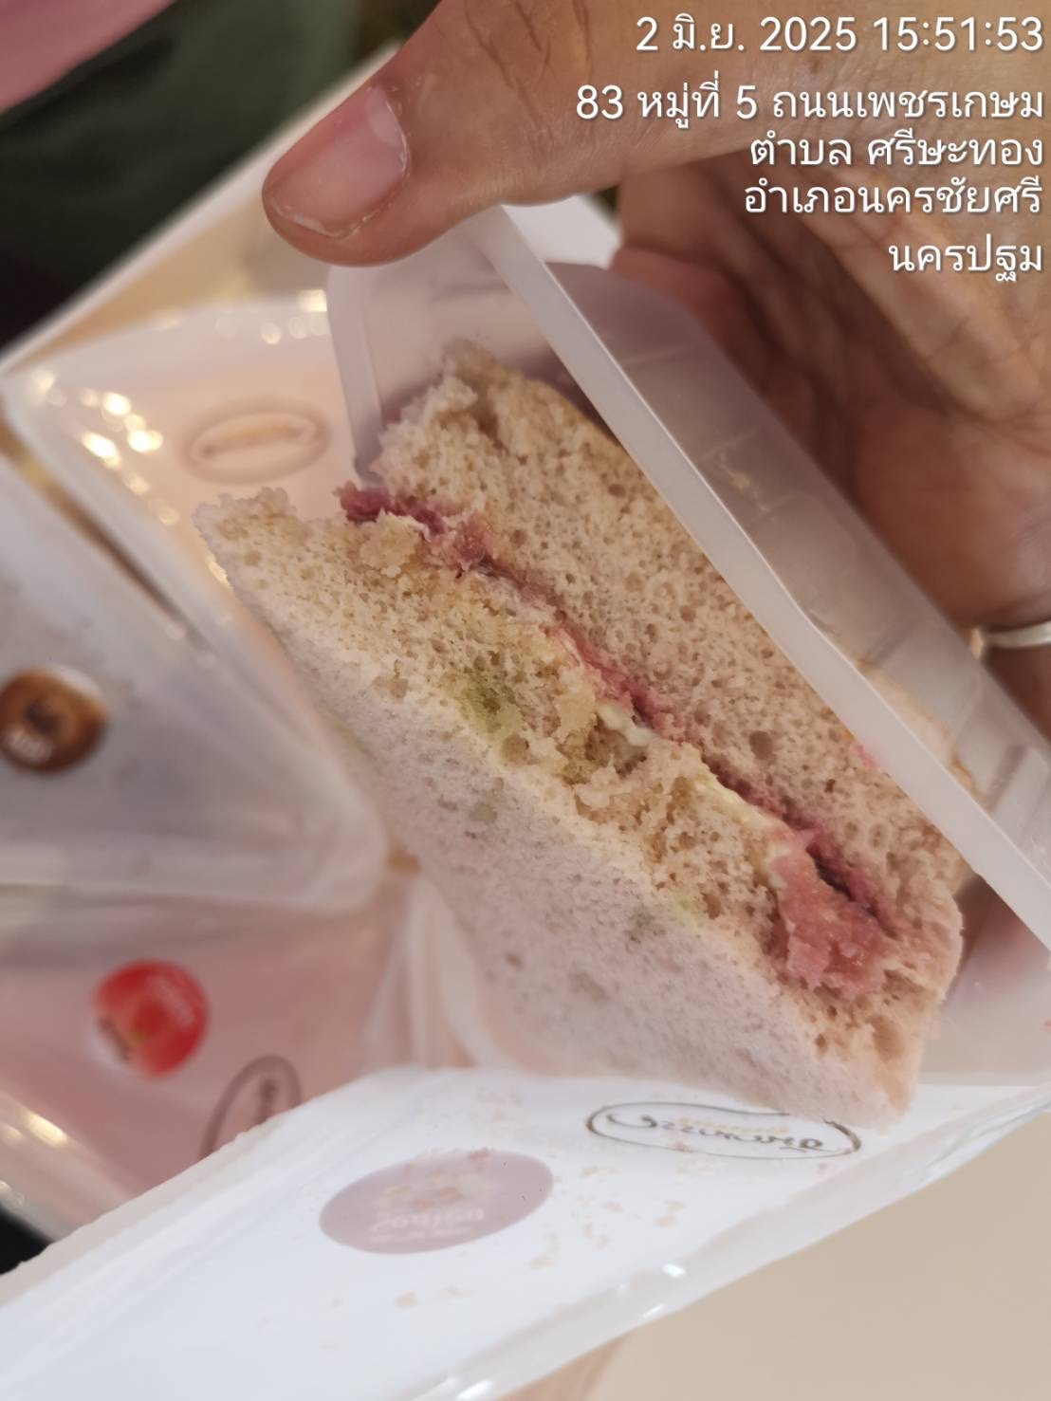
6 |  | 244137 | ธรรมศาลา | ชิฟฟ่อนสอดไส้บลูเบอร์รี่ | 1 | ขึ้นรา | 244123 | 244137 | 100 | 100.00
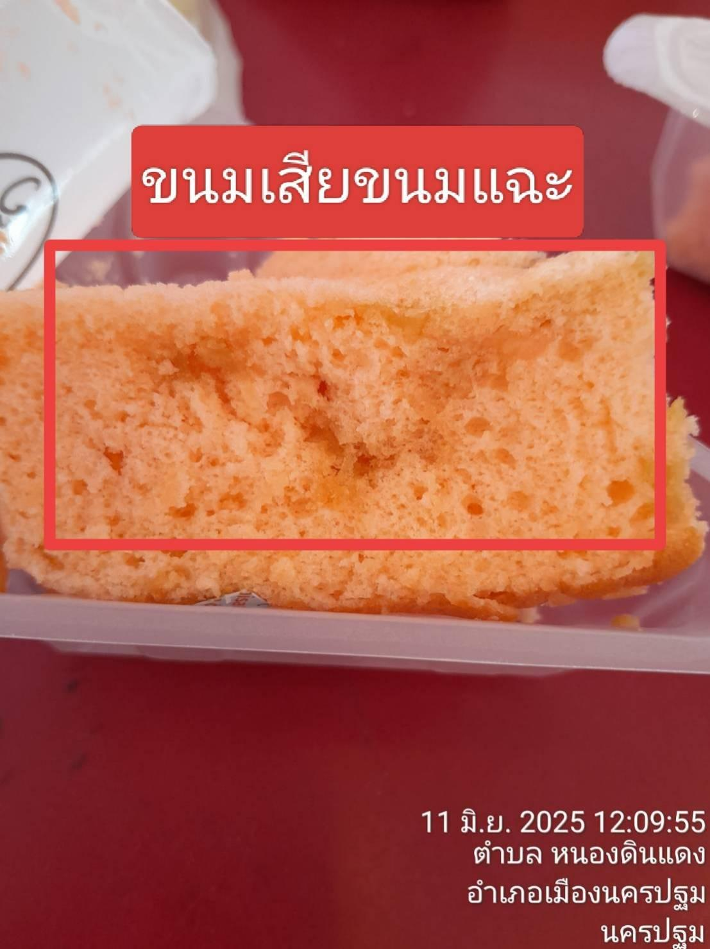
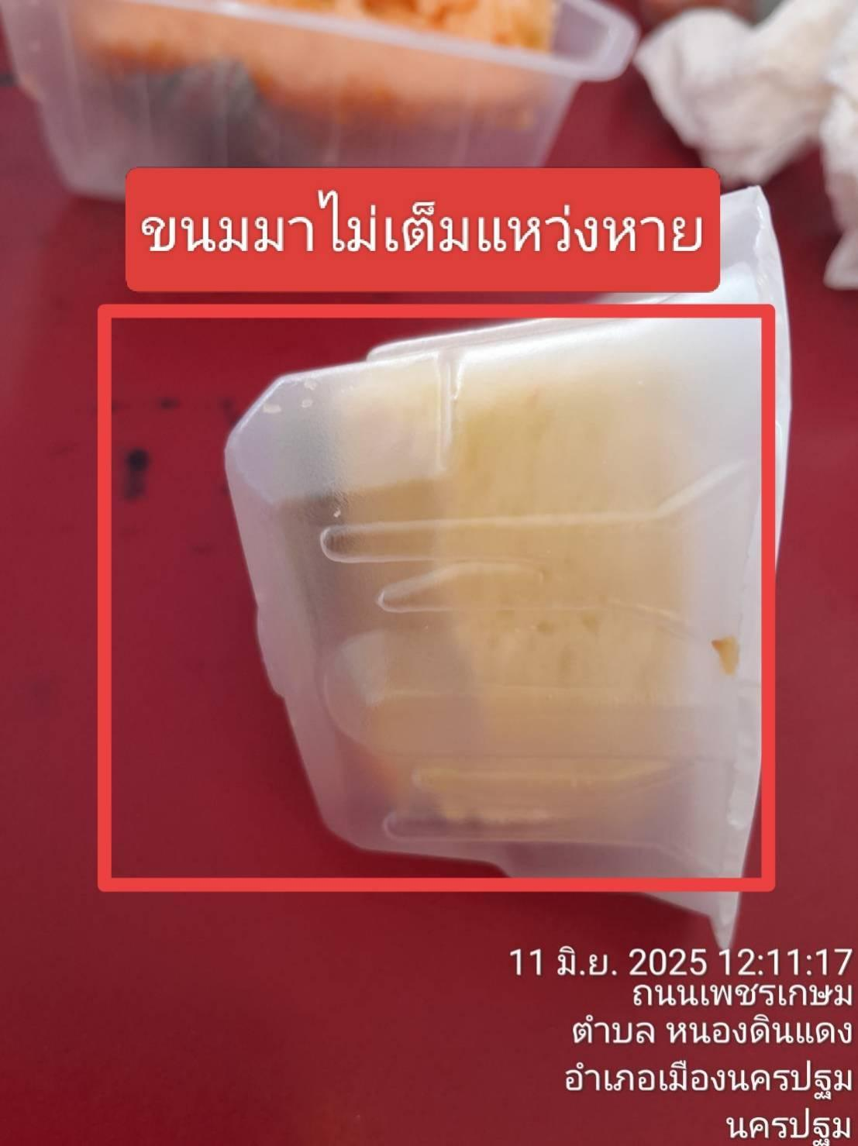
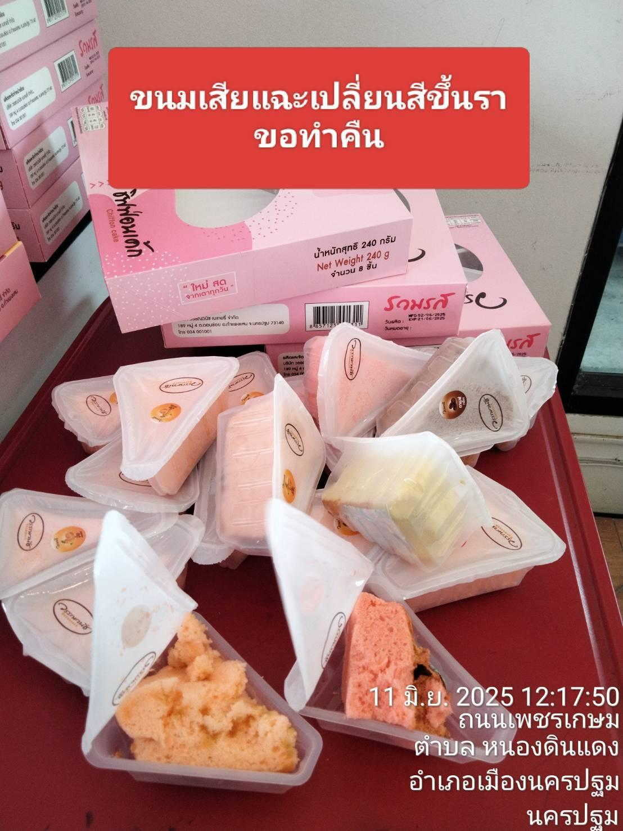
7 |  | 244146 | ลำพยา2 | ชิฟฟ่อนรวมรส 8 ชิ้น | 2 | แฉะ เปลี่ยนสี ขึ้นรา | 28/05/2568 , 02/06/2568 | 16/06/2568 , 21/06/2568 | 130 | 260.00
8 |  | 244146 | คุณาวรรณ | ชิฟฟ่อนรวมรส 4 ชิ้น (รสกาแฟ) | 1 | ขึ้นรา | 244139 | 244158 | 50 | 50.00 |  |  |  | 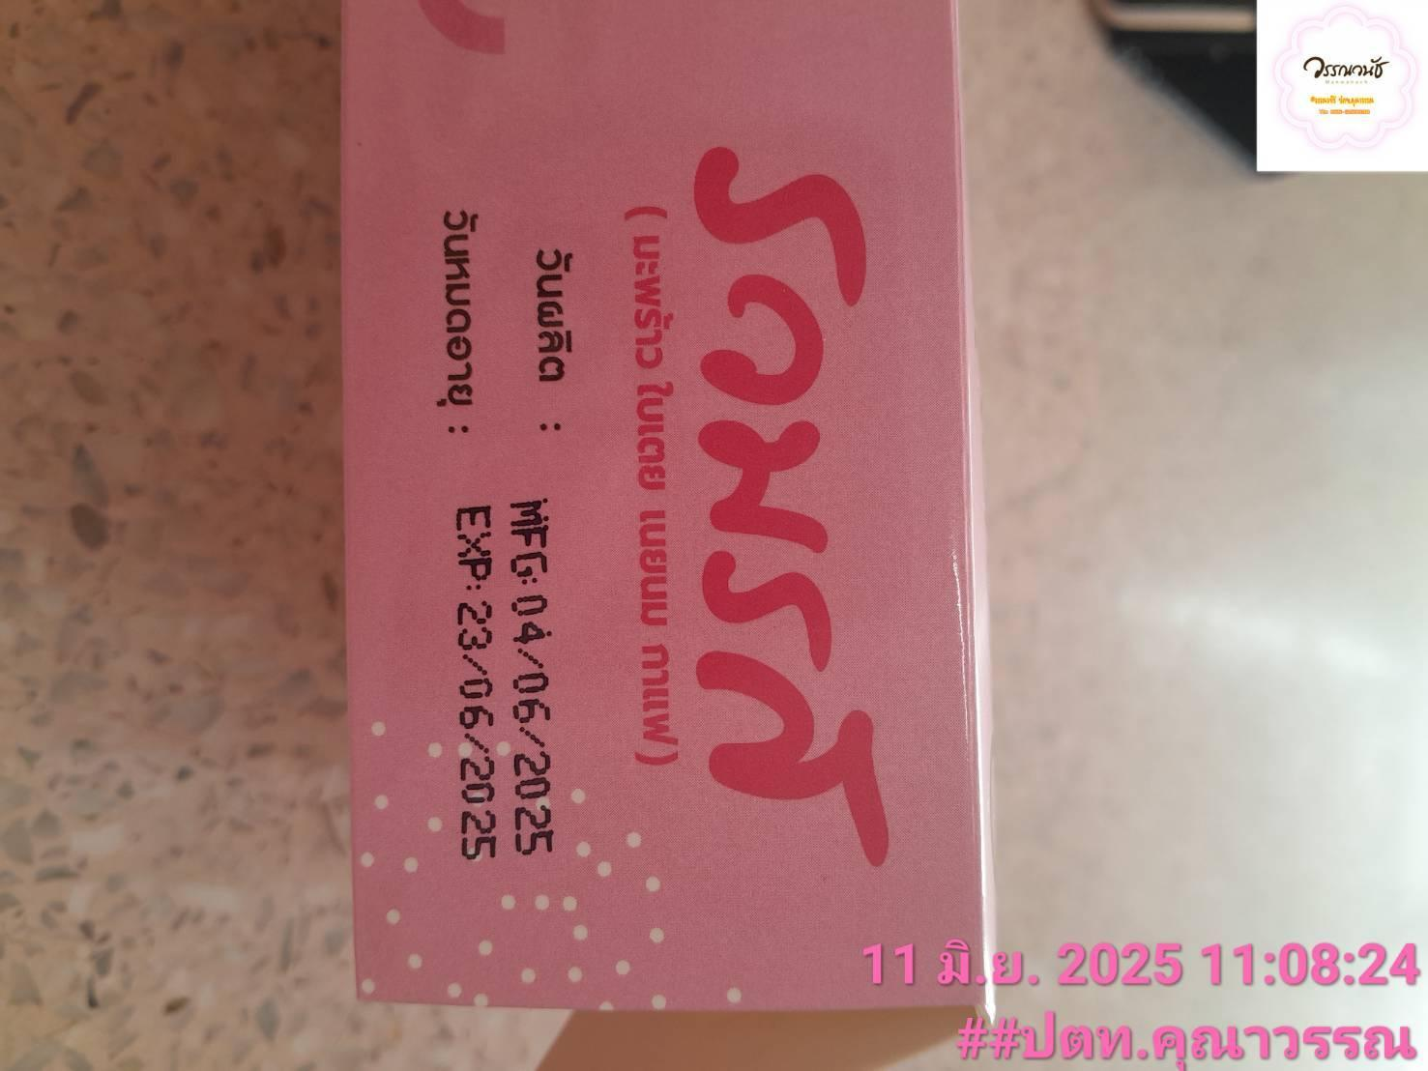
9 |  | 244155 | คุณาวรรณ | ชิฟฟ่อนไส้เนยมะพร้าว | 1 | ขึ้นรา | 244146 | 244160 | 50 | 50.00
10 |  | 244155 | คุณาวรรณ | ชิฟฟ่อนสอดไส้รวมรส 6 ชิ้น | 1 | ขึ้นรา | 244147 | 244161 | 100 | 100.00 |  |  |  | 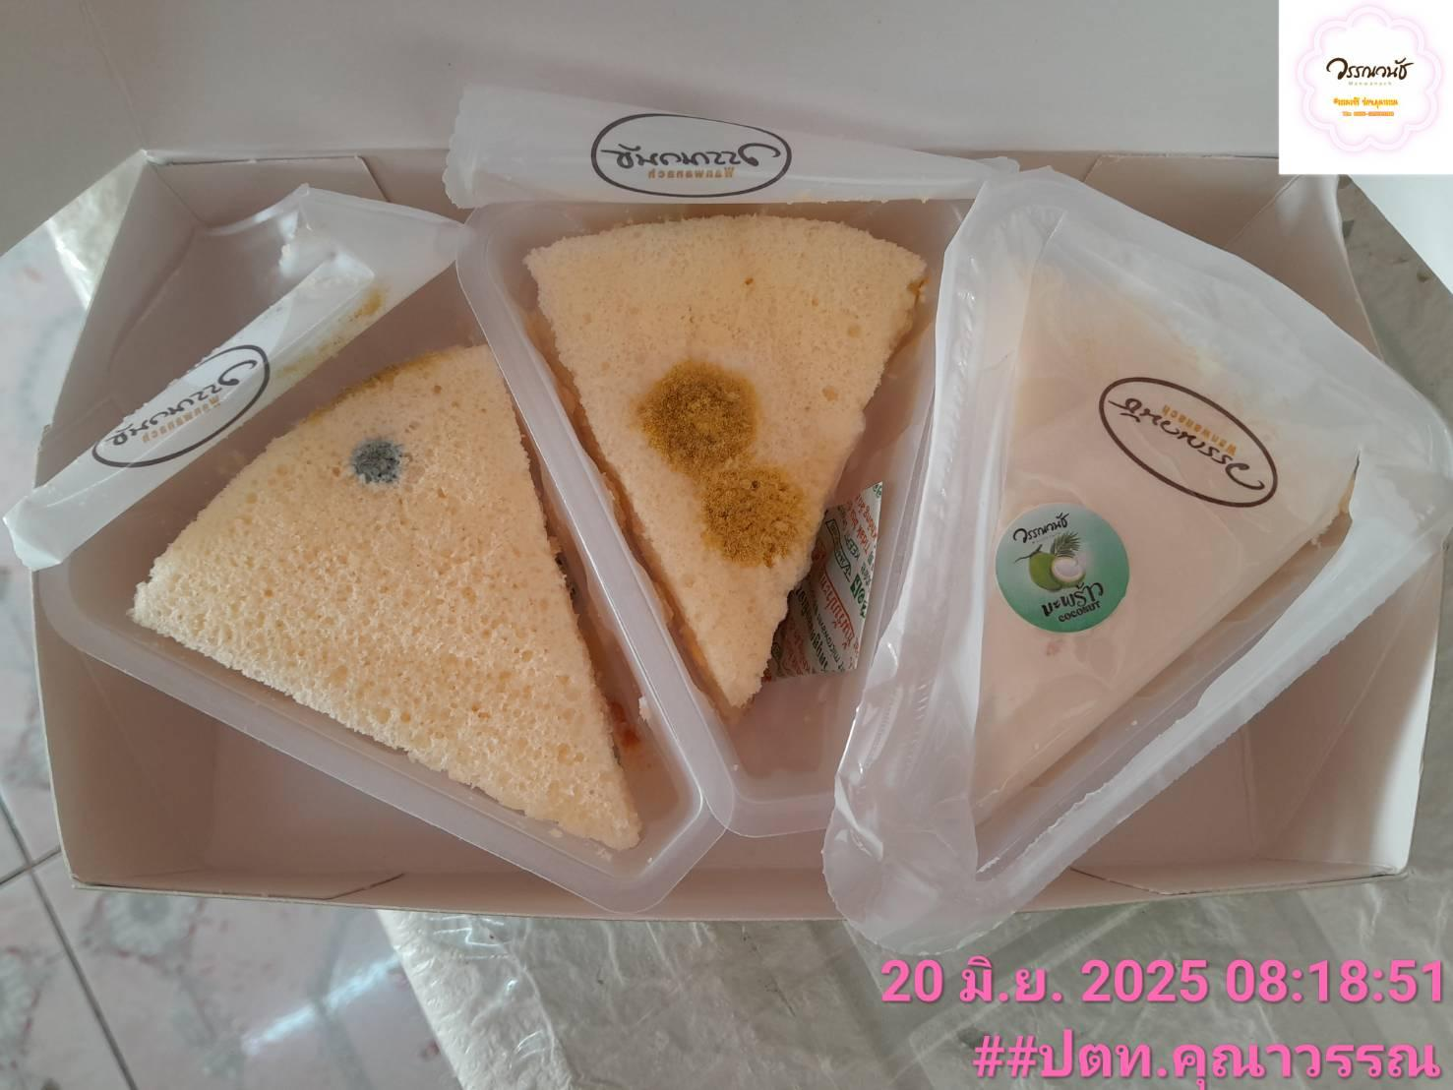 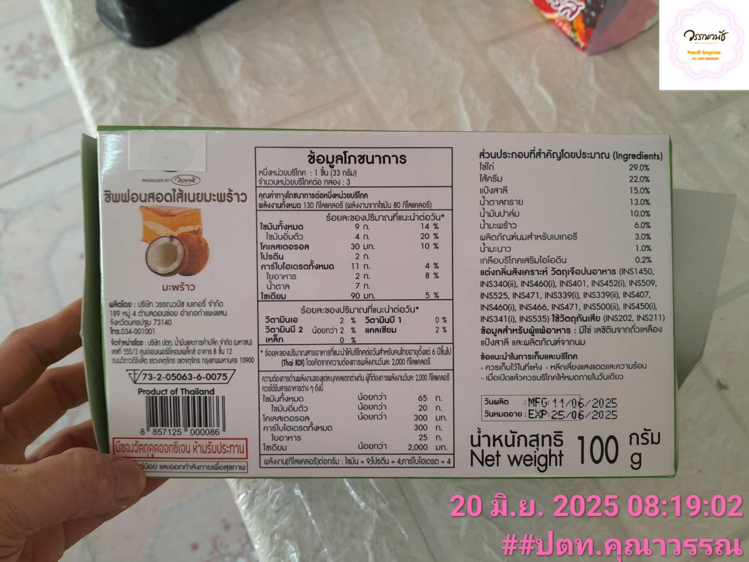
11 |  | 244158 | คุณาวรรณ | ชิฟฟ่อนรวมรส 8 ชิ้น รสบลูเบอรี | - | ขึ้นรา | 244146 | 244165 | 100 | -
12 |  | 1968-06-24 | ดิโอโซน | เมอร์แรงค์ | 2 | มีสีซีด นิ่มไม่กรอบ มีรสชาติจืด | 02/05/68 , 05/05/68 | 29/06/68 , 03/07/68 | 100 | 200.00
13 |  | 244162 | ปตท.ราชบุรี | เค้กเบาหวิวมะพร้าวน้ำหอม 110 กรัม | 1 | ขนมเปื้อนคราบสีดำ | 244162 | 244181 | 50 | 50.00
14 |  | 244162 | ปตท.ราชบุรี | เค้กเบาหวิวกล้วยหอมมะพร้าวเผา 110 กรัม | 2 | มีเส้นด้ายในตัวขนม | 244162 | 244181 | 50 | 50.00

 |  |  |  |  |  |  |  |  |  | -
 |  |  |  |  |  |  |  |  |  | -
 |  |  |  |  |  |  |  |  |  | -
 |  |  |  |  |  |  |  |  |  | -
 |  |  |  |  |  |  |  |  |  | -
 |  |  |  |  |  |  |  |  |  | -
 |  |  |  |  |  |  |  |  |  | -
 |  |  |  |  |  |  |  |  |  | -
 |  |  |  |  |  |  |  |  |  | -
 |  |  |  |  |  |  |  |  |  | -
 |  |  |  |  |  |  |  |  |  | -
 |  |  |  |  |  |  |  |  |  | -
 |  |  |  |  |  |  |  |  |  | -
 |  |  |  |  |  |  |  |  |  | -
 |  |  |  |  |  |  |  |  |  | -
 |  |  |  |  |  |  |  |  |  | -
 |  |  |  |  |  |  |  |  |  | -
 |  |  |  |  |  |  |  |  |  | -
 |  |  |  |  |  |  |  |  |  | -
 |  |  |  |  |  |  |  |  |  | -
 |  |  |  |  |  |  |  |  |  | -
 |  |  |  |  |  |  |  |  |  | -
 |  |  |  |  |  |  |  |  |  | -
 |  |  |  |  |  |  |  |  |  | -
 |  |  |  |  |  |  |  |  |  | -
 |  |  |  |  |  |  |  |  |  | -
 |  |  |  |  |  |  |  |  |  | -
 |  |  |  |  |  |  |  |  |  | -
 |  |  |  |  |  |  |  |  |  | -
 |  |  |  |  |  |  |  |  |  | -
 |  |  |  |  |  |  |  |  |  | -

Booth July
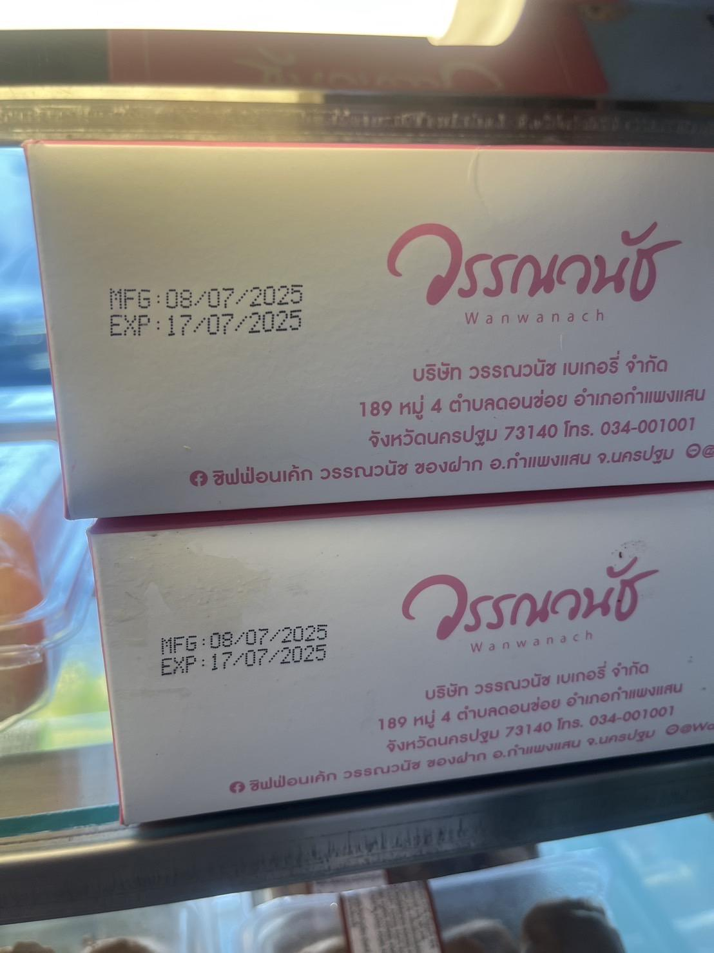
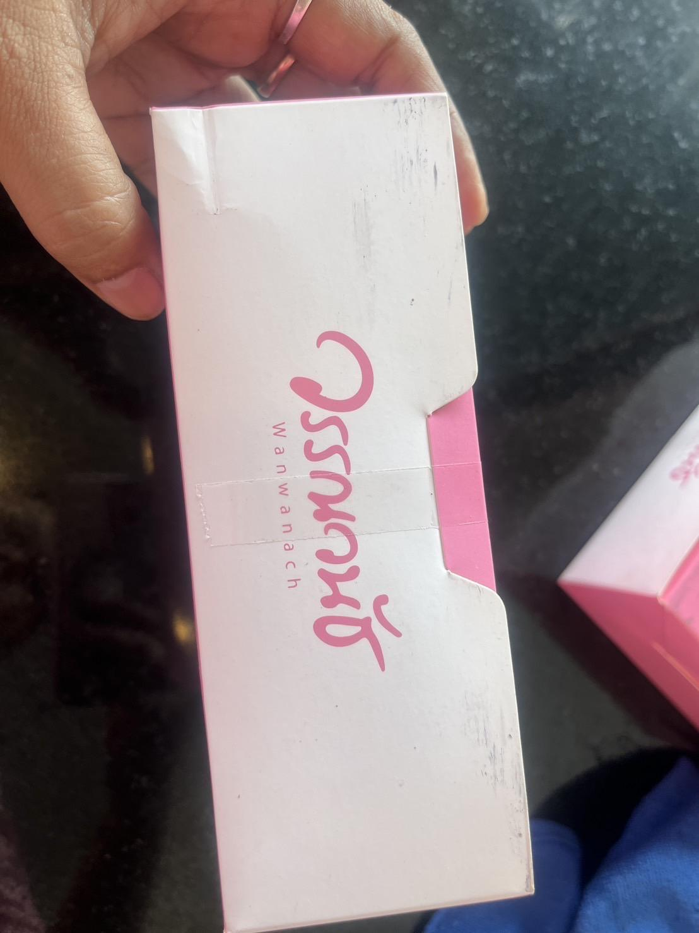
รายงานแจ้งปัญหา Booth ประจำปี 2568 |  |  |  |  |  |  |  |  | Total | 575.00 | ฿
NO. | ปัญหา ขนม | วัน/เดือน/ปี ที่แจ้ง | สาขา | ชื่อสินค้า | จำนวนสินค้า ที่พบปัญา (กล่อง) | สาเหตุที่พบปัญหา | วันที่ผลิต | วันหมดอายุ | ราคา | คิดเป็นจำนวนเงิน | สถานะการแจ้งปัญหา QA/QC | การแก้ปัญหา QA/QC | หมายเหตุ | รูปภาพประกอบ
1 |  | 244173 | ธรรมศาลา | ขนมปังสังขยานมสด 4 ชิ้น | 3 | กล่องสกปรก | 244173 | 244182 | 60 | 60.00
2 |  | 244180 | ธรรมศาลา | พายสับปะรด | 1 | พบเส้นผมในแพ็คเกจ | 244180 | 244209 | 55 | 55.00
3 |  | 244185 | ดิโอโซน | เอแคลร์นมสด | 4 | ไส้เปรี้ยวและมีน้ำอยู่ข้างในค | 244181 | 244189 | 50 | 200.00 |  |  |  | 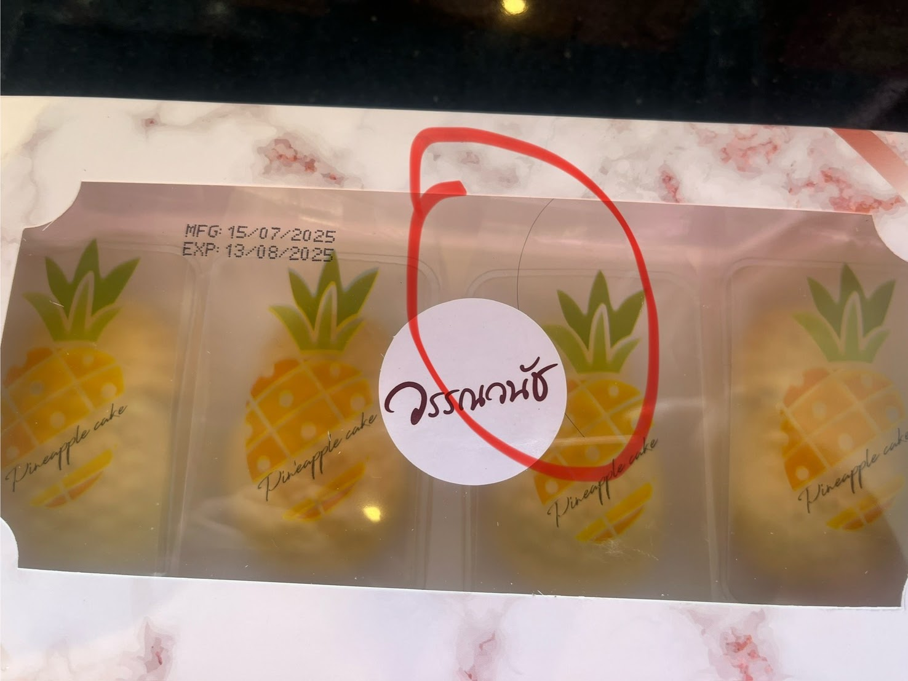
4 |  | 244187 | ปตท.ราชบุรี | ชิฟฟ่อนสอดไส้ฝอยทอง 6 ชิ้น | 1 | ขึ้นรา | 244176 | 244190 | 100 | 100.00
5 |  | 244188 | ปตท.ราชบุรี | คอนเฟลค | 2 | พบเส้นพบในขนม | 244177 | 244235 | 60 | 60.00
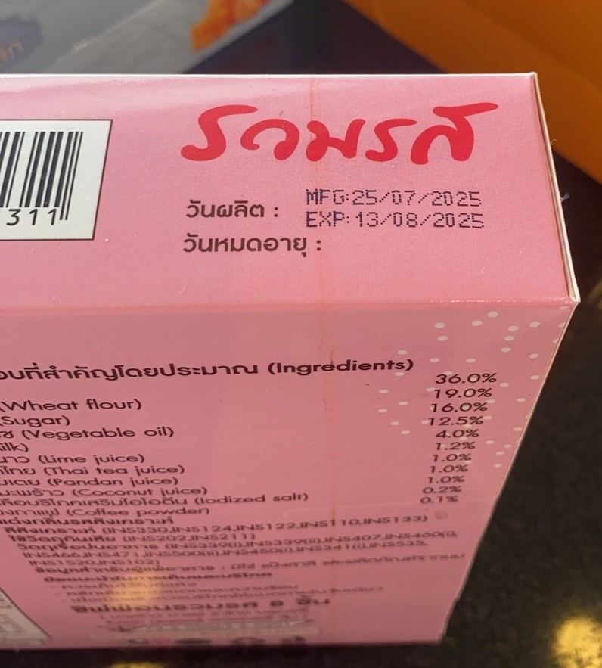
6 |  | 244190 | ปตท.ราชบุรี | ชิฟฟ่อนเค้กรวมรส 8 ชิ้น | 1 | กล่องมีรอย | 25/07/1968 | 1968-08-13 | 100 | 100.00
7
8
9
10

 |  |  |  |  |  |  |  |  |  | -
 |  |  |  |  |  |  |  |  |  | -
 |  |  |  |  |  |  |  |  |  | -
 |  |  |  |  |  |  |  |  |  | -
 |  |  |  |  |  |  |  |  |  | -
 |  |  |  |  |  |  |  |  |  | -
 |  |  |  |  |  |  |  |  |  | -
 |  |  |  |  |  |  |  |  |  | -
 |  |  |  |  |  |  |  |  |  | -
 |  |  |  |  |  |  |  |  |  | -
 |  |  |  |  |  |  |  |  |  | -
 |  |  |  |  |  |  |  |  |  | -
 |  |  |  |  |  |  |  |  |  | -
 |  |  |  |  |  |  |  |  |  | -
 |  |  |  |  |  |  |  |  |  | -
 |  |  |  |  |  |  |  |  |  | -
 |  |  |  |  |  |  |  |  |  | -
 |  |  |  |  |  |  |  |  |  | -
 |  |  |  |  |  |  |  |  |  | -
 |  |  |  |  |  |  |  |  |  | -
 |  |  |  |  |  |  |  |  |  | -
 |  |  |  |  |  |  |  |  |  | -
 |  |  |  |  |  |  |  |  |  | -
 |  |  |  |  |  |  |  |  |  | -
 |  |  |  |  |  |  |  |  |  | -
 |  |  |  |  |  |  |  |  |  | -
 |  |  |  |  |  |  |  |  |  | -
 |  |  |  |  |  |  |  |  |  | -
 |  |  |  |  |  |  |  |  |  | -
 |  |  |  |  |  |  |  |  |  | -
 |  |  |  |  |  |  |  |  |  | -

Booth Aug
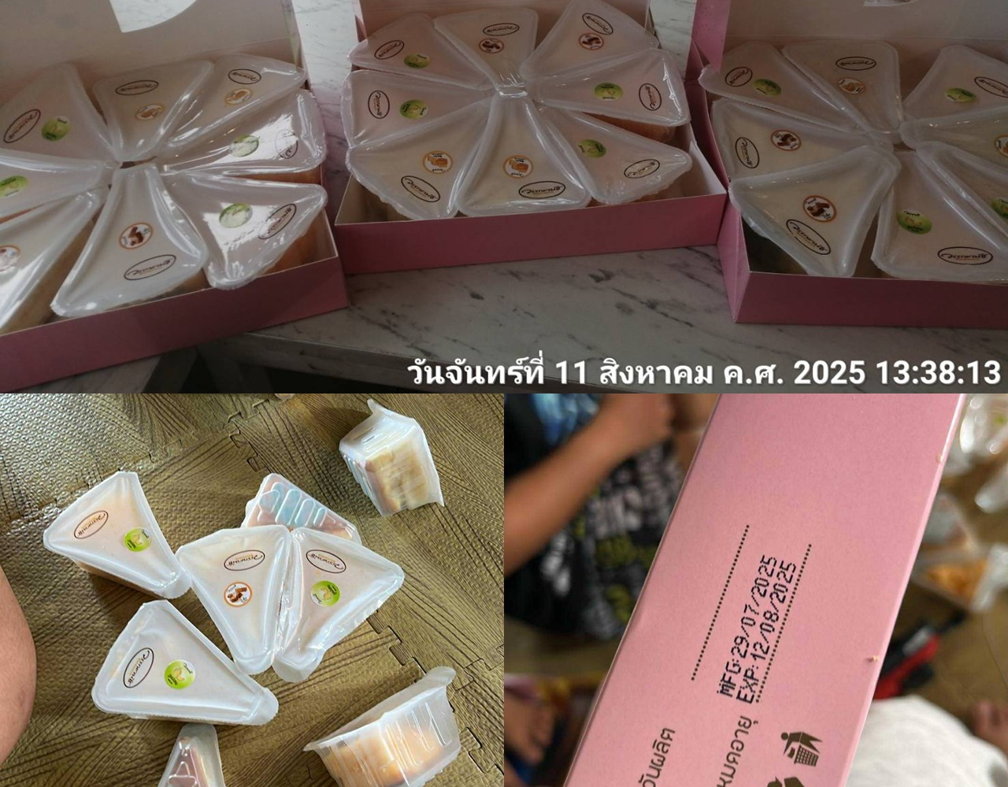
รายงานแจ้งปัญหา Booth ประจำปี 2568 |  |  |  |  |  |  |  |  | Total | 1,160.00 | ฿
NO. | ปัญหา ขนม | วัน/เดือน/ปี ที่แจ้ง | สาขา | ชื่อสินค้า | จำนวนสินค้า ที่พบปัญา (กล่อง) | สาเหตุที่พบปัญหา | วันที่ผลิต | วันหมดอายุ | ราคา | คิดเป็นจำนวนเงิน | สถานะการแจ้งปัญหา QA/QC | การแก้ปัญหา QA/QC | หมายเหตุ | รูปภาพประกอบ
1 |  | 244207 | ดิโอโซน | ชิฟฟ่อนยอดฮิต | 5 | เสียก่อนวันหมดอายุ | 244194 | 244208 | 100 | 500.00
2 |  | 244209 | คุณาวรรณ | ขนมปังสังขยานมสด 4 ชิ้น | 2 | กล่องขนมสกปรก | 244209 | 244218 | 60 | 120.00
3 |  | 20/08/68 | บูธหน้ามอ | เอแคลร์นมสด | 3 | ไส้เลอะกล่องขนมตามขอบเลอะดูไม่สะอาดไม่น่ากิน | 20/08/68 | 26/08/68 | 50 | 150.00 |  |  |  | 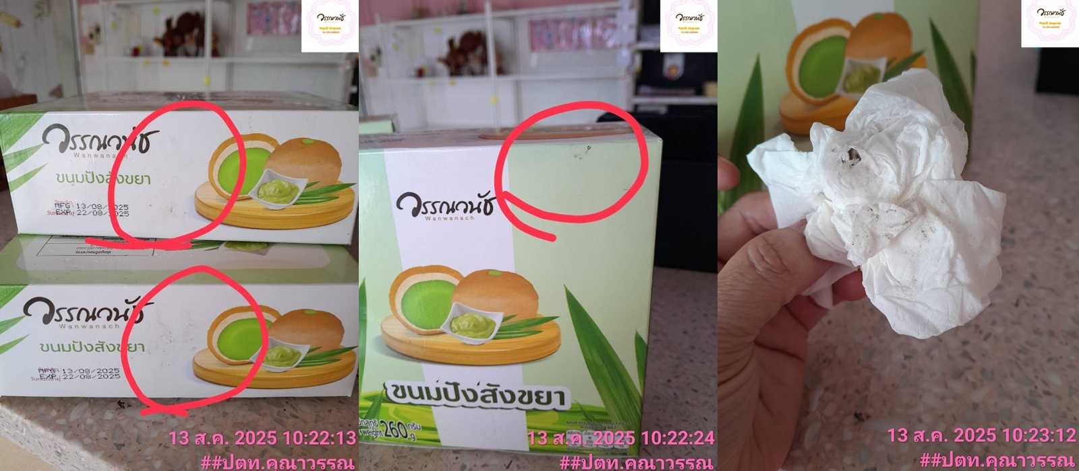
4 |  | 25/08/2568 | บูธลำพยา3เก่า | ชิฟฟ่อนเค้กสอดไส้ครีมมะพร้าว8ชิ้น | 3 | มีกลิ่นและรสชาติเปรี้ยวก่อนวันหมดอายุ | 18/08/2568 | 27/08/2568 | 130 | 390.00 |  |  |  | 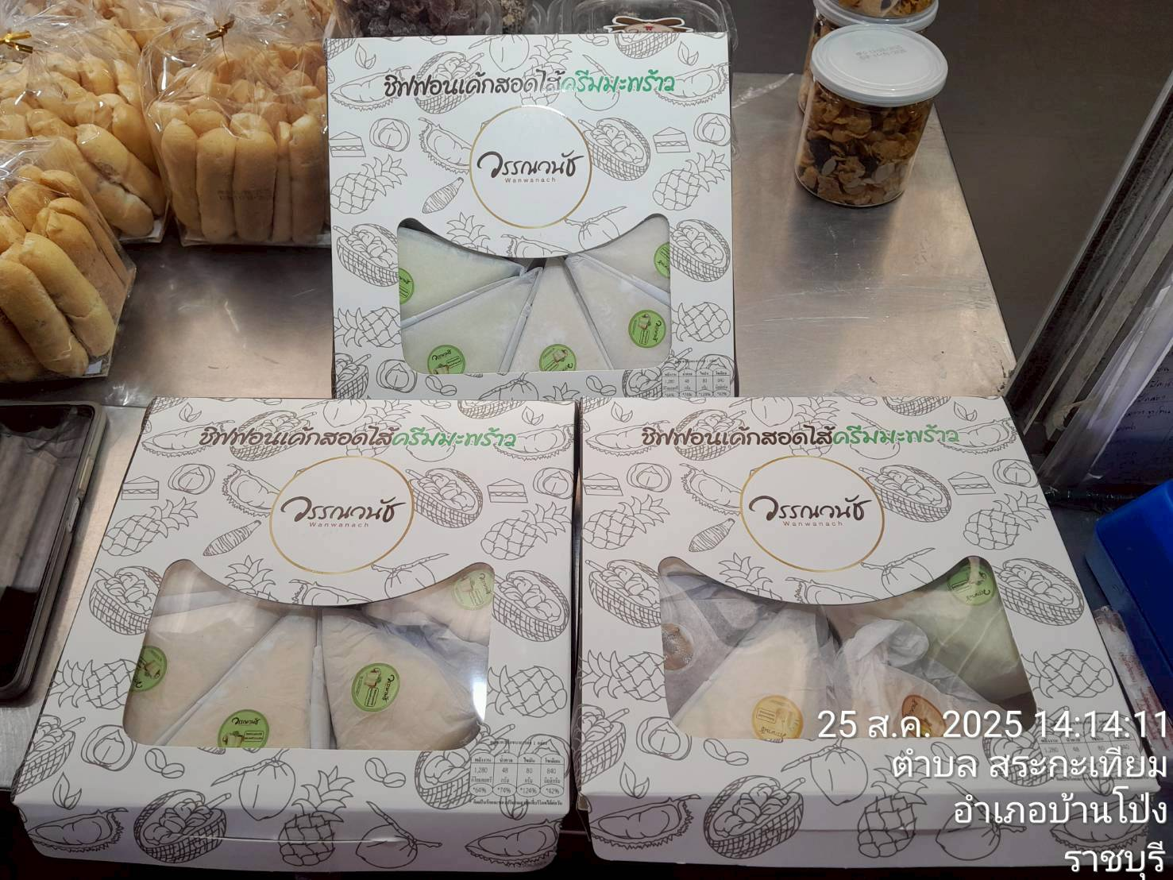 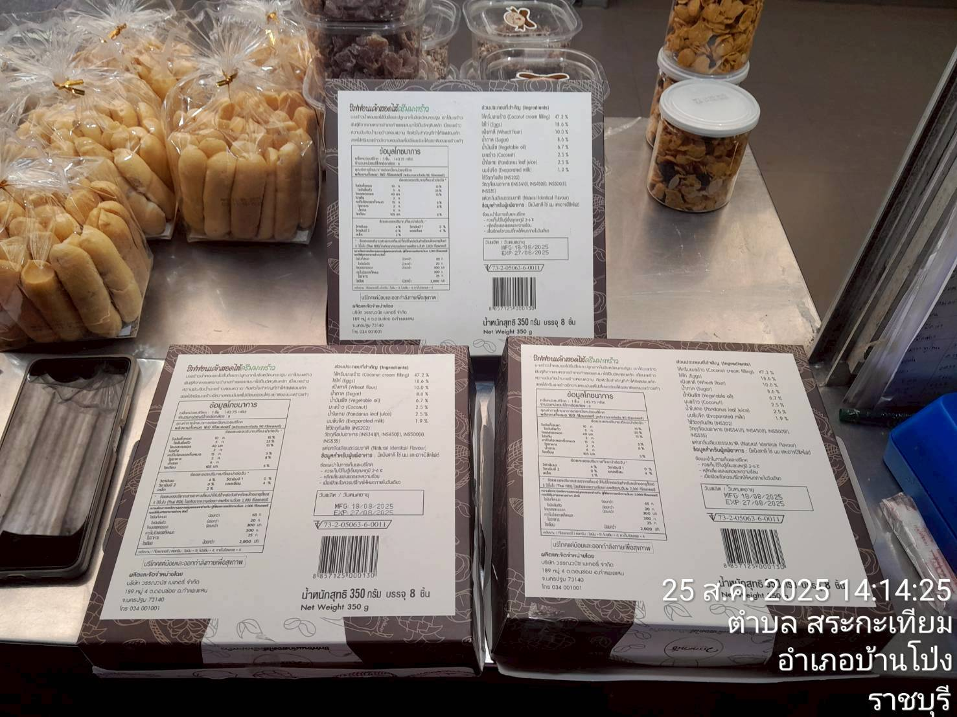 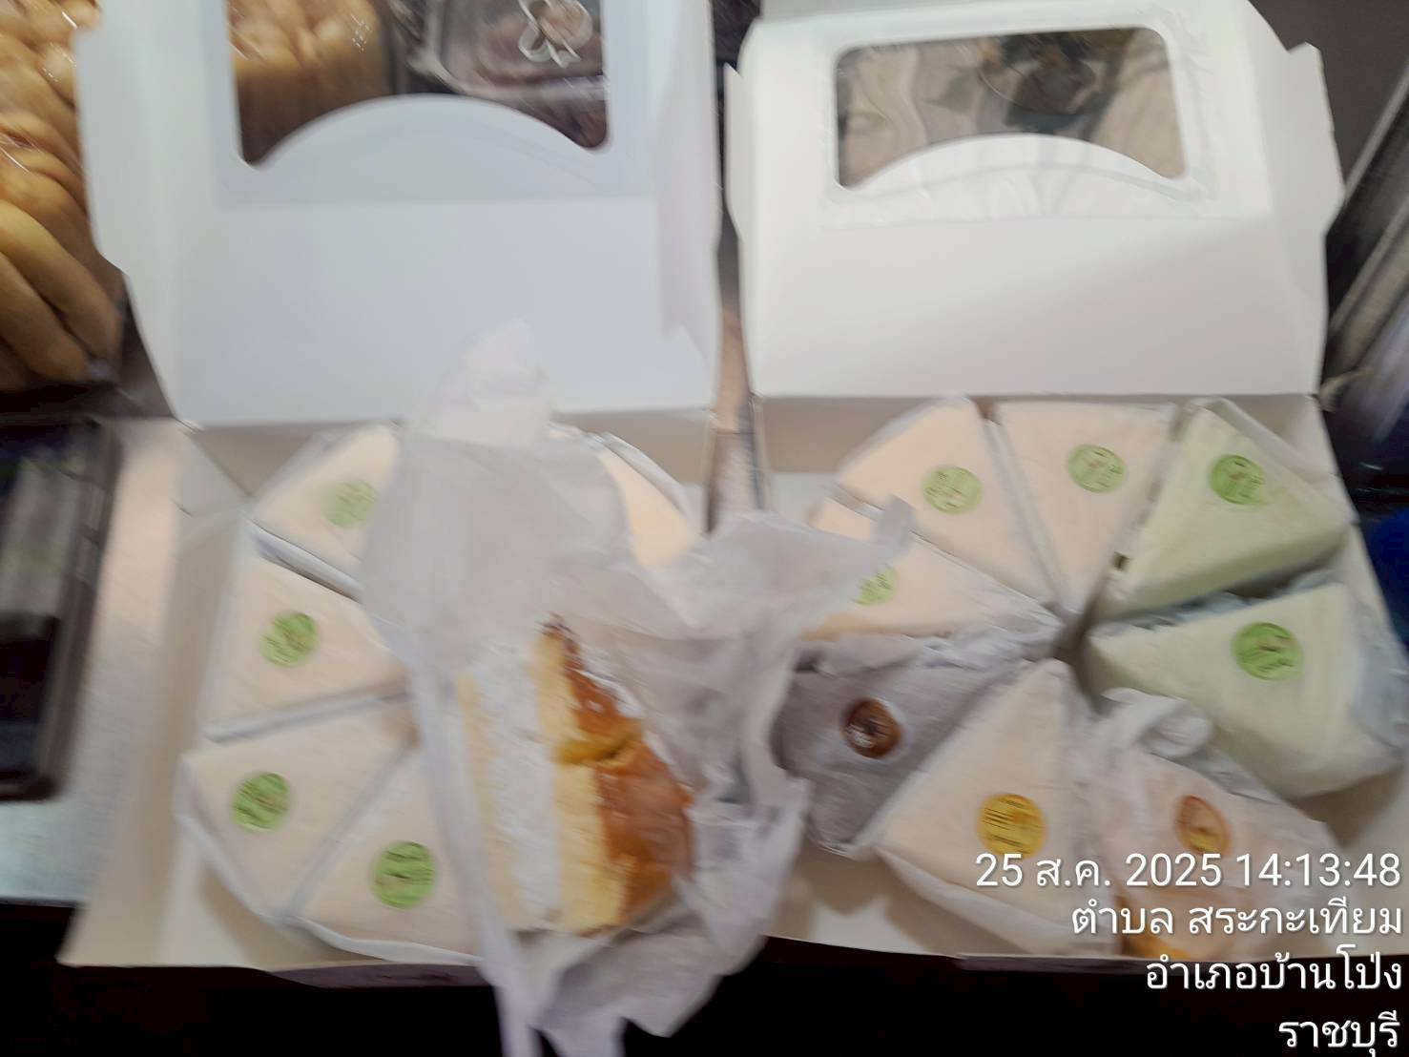
5
6
7
8
9
10

 |  |  |  |  |  |  |  |  |  | -
 |  |  |  |  |  |  |  |  |  | -
 |  |  |  |  |  |  |  |  |  | -
 |  |  |  |  |  |  |  |  |  | -
 |  |  |  |  |  |  |  |  |  | -
 |  |  |  |  |  |  |  |  |  | -
 |  |  |  |  |  |  |  |  |  | -
 |  |  |  |  |  |  |  |  |  | -
 |  |  |  |  |  |  |  |  |  | -
 |  |  |  |  |  |  |  |  |  | -
 |  |  |  |  |  |  |  |  |  | -
 |  |  |  |  |  |  |  |  |  | -
 |  |  |  |  |  |  |  |  |  | -
 |  |  |  |  |  |  |  |  |  | -
 |  |  |  |  |  |  |  |  |  | -
 |  |  |  |  |  |  |  |  |  | -
 |  |  |  |  |  |  |  |  |  | -
 |  |  |  |  |  |  |  |  |  | -
 |  |  |  |  |  |  |  |  |  | -
 |  |  |  |  |  |  |  |  |  | -
 |  |  |  |  |  |  |  |  |  | -
 |  |  |  |  |  |  |  |  |  | -
 |  |  |  |  |  |  |  |  |  | -
 |  |  |  |  |  |  |  |  |  | -
 |  |  |  |  |  |  |  |  |  | -
 |  |  |  |  |  |  |  |  |  | -
 |  |  |  |  |  |  |  |  |  | -

